วัดราชวรินทร์
สรุปผลการดำเนินการจัดซื้อจัดจ้างในรอบ เดือนธันวาคม 2565
โรงเรียนวัดราชวรินทร์ สำนักงานเขตธนบุรี กรุงเทพมหานคร
รายงาน ณ วันที่ 3 มกราคม 2566
ลำดับที่ | งานที่จัดซื้อจัดจ้าง | วงเงินที่จะ | ราคากลาง | วิธีซื้อหรือจ้าง | รายชื่อผู้เสนอราคา | ผู้ได้รับการคัดเลือก | เหตุผลที่คัดเลือกโดยสรุป | เลขที่และวันที่ของสัญญา
 |  | ซื้อหรือจ้าง |  |  | และราคาที่เสนอ | และราคาที่ตกลงซื้อหรือจ้าง |  | หรือข้อตกลงในการจัดซื้อหรือจ้าง
1 | ค่าอาหารเช้าและอาหารกลางวันสำหรับ | 68,400 | 68,400 | เฉพาะเจาะจง | 1. บริษัท ณภัทรฟุ้ดส์ จำกัด | 1. บริษัท ณภัทรฟุ๊ดส์ จำกัด | ราคาต่ำสดุไม่เกินวงเงิน | ใบสั่งจ้างเลขที่ 21-2-66
 | นักเรียนโรงเรียนวัดราชวรินทร์ ธันวาคม 2565 |  |  |  |  |  | งบประมาณที่ได้รับ | ลงวันที่ 24 พฤศจิกายน 2565

2 | ค่าอาหารเช้าและอาหารกลางวันสำหรับ | 72,000 | 72,000 | เฉพาะเจาะจง | 1. บริษัท ณภัทรฟุ้ดส์ จำกัด | 1. บริษัท ณภัทรฟุ๊ดส์ จำกัด | ราคาต่ำสดุไม่เกินวงเงิน | ใบสั่งจ้างเลขที่ 21-3-66
 | นักเรียนโรงเรียนวัดราชวรินทร์ มกราคม 2566 |  |  |  |  |  | งบประมาณที่ได้รับ | ลงวันที่ 22 ธันวาคม 2565

ลงชื่อ.........................................................
(นางโสภา สโมสร)
ผู้อำนวยการโรงเรียนวัดราชวรินทร์

วัดกระจับพินิจ
สรุปผลการดำเนินการจัดซื้อจัดจ้างในรอบเดือน ธันวาคม 2565
โรงเรียนวัดกระจับพินิจ สำนักงานเขตธนบุรี
วันที่ 3 มกราคม 2565
ลำดับที่ | งานที่จัดซื้อหรือจัดจ้าง | วงเงินที่จะซื้อหรือจ้าง | ราคากลาง | วิธีซื้อหรือจ้าง | รายชื่อผู้เสนอราคาและราคาที่เสนอ | ผู้ได้รับการคัดเลือกและราคาที่ตกลงซื้อหรือจ้าง | เหตุผลที่คัดเลือกโดยสรุป | เลขที่และวันที่ของสัญญาหรือข้อตกลงในการซื้อหรือจ้าง
1 | จ้างเหมาประกอบอาหาร (ปรุงสำเร็จ) สำหรับนักเรียนโรงเรียนวัดกระจับพินิจ เดือนมกราคม 2566 โดยวิธีเฉพาะเจาะจง | 405,000 | 405,000 | เฉพาะเจาะจง | บริษัท บุญเฮง จำกัด | บริษัท บุญเฮง จำกัด |  | 21-4-66 | 22-12-65

 | รวม | 405,000 | 405,000
ลงชื่อ.....................................................ผู้รายงาน
(นางสาวศิณิชา อ่อนสมบูรณ์)

วัดบางน้ำชน
แบบ สขร.1
สรุปผลการดำเนินการจัดซื้อจัดจ้างในรอบเดือน ธันวาคม 2565
โรงเรียนวัดบางน้ำชน สำนักงานเขตธนบุรี
วันที่ 3 มกราคม 2566

ลำดับที่ | งานที่จัดซื้อหรือจัดจ้าง | วงเงินที่จะซื้อหรือจ้าง | ราคากลาง | วิธีซื้อหรือจ้าง | รายชื่อผู้เสนอราคาและราคาที่เสนอ | ผู้ได้รับการคัดเลือกและราคาที่ตกลงซื้อหรือจ้าง | เหตุผลที่คัดเลือกโดยสรุป | เลขที่และวันที่ของสัญญาหรือข้อตกลงในการซื้อหรือจ้าง
1 | จัดซื้อครุภัณฑ์ | 72,600.00 | 72,600.00 | เฉพาะเจาะจง | บริษัท เอ็มดี ชัวร์ จำกัด | บริษัท เอ็มดี ชัวร์ จำกัด | มีคุณสมบัติครบถ้วน | 1-1-66
2 | จ้างเหมาประกอบอาหาร (ปรุงสำเร็จ) สำหรับนักเรียนโรงเรียนวัดบางน้ำชน เดือนธันวาคม 2565 | 40,280.00 | 40,280.00 | เฉพาะเจาะจง | บริษัท ณภัทรฟู้ดส์ จำกัด | บริษัท ณภัทรฟู้ดส์ จำกัด | มีคุณสมบัติครบถ้วน | 21-3-66
 |  |  |  |  | (นายวชิรวิทย์ ศิริสิงห์) ผู้อำนวยการสถานศึกษา โรงเรียนวัดบางน้ำชน

กันตทาราราม
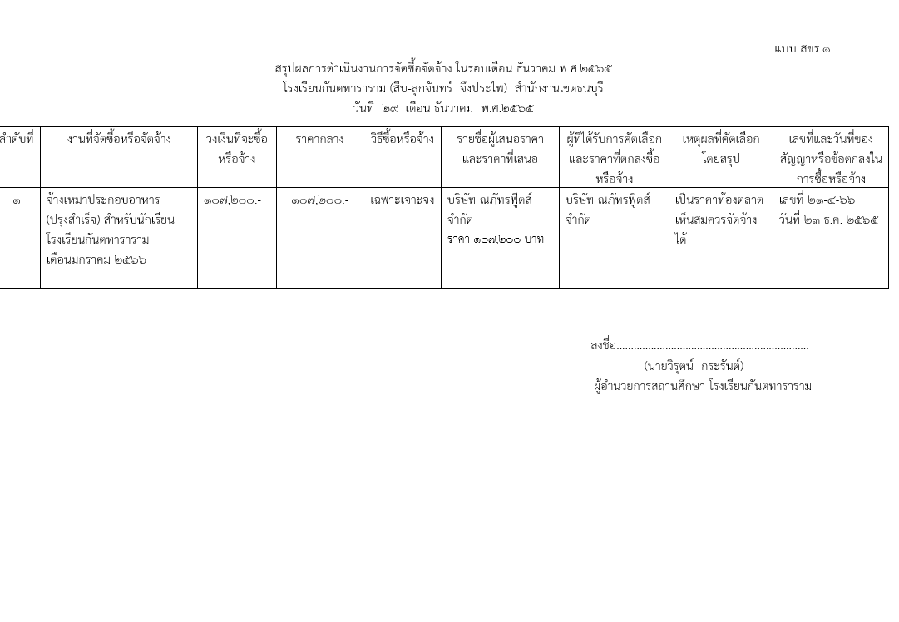

วัดราชคฤห์
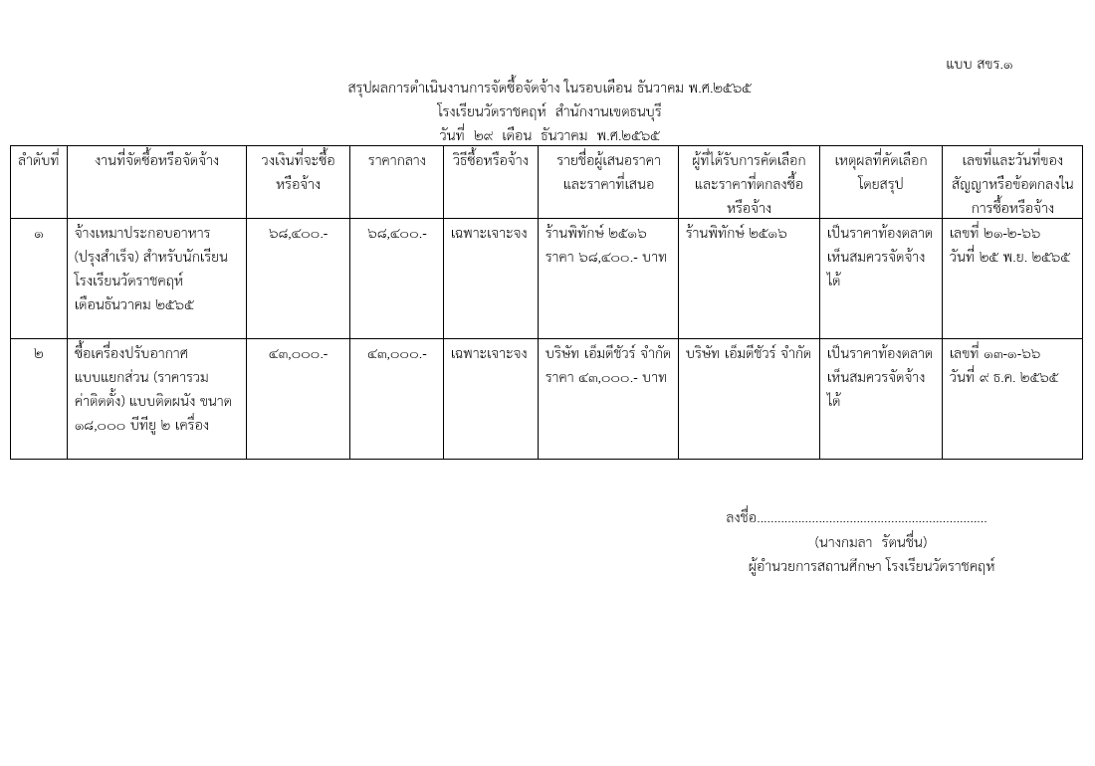

วัดประดิษฐาราม
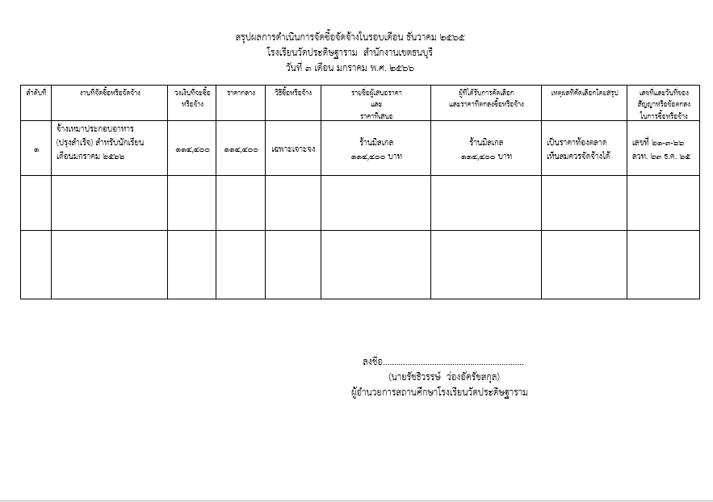

วัดบุคคโล
แบบ สขร.1
สรุปผลการดำเนินการจัดซื้อจัดจ้างในรอบเดือน ธันวาคม 2565
โรงเรียนวัดบุคคโล สำนักงานเขตธนบุรี
วันที่ 2 เดือน มกราคม พ.ศ. 2565
ลำดับที่ | งานที่จัดซื้อหรือจัดจ้าง | วงเงินที่จะซื้อหรือจ้าง | ราคากลาง | วิธีซื้อหรือจ้าง | รายชื่อผู้เสนอราคาและราคาที่เสนอ | ผู้ได้รับการคัดเลือกและราคาที่ตกลงซื้อหรือจ้าง | เหตุผลที่คัดเลือกโดยสรุป | เลขที่และวันที่ของสัญญาหรือข้อตกลงในการซื้อหรือจ้าง
1 | จัดซื้อเครื่องปรับอากาศ ขนาด 36,000 บีทียู จำนวน 5 เครื่อง | 227,500.00 | 227,500.00 | เฉพาะเจาะจง | ร้านเอ็มดีชัวร์ จำกัด 227,500 บาท | ร้านเอ็มดีชัวร์ จำกัด 227,500 บาท | เป็นราคาตามท้องตลาด เห็นสมควรจัดซื้อได้ | เลขที่ 11-1-66 ลวท. 28 ตุลาคม 2565
2 | จ้างเหมาประกอบอาหาร (ปรุงสำเร็จ) สำหรับนักเรียนประจำเดือน ธันวาคม 2565 | 90,440.00 | 90,440.00 | เฉพาะเจาะจง | ร้านพิทักษ์ 90,440 บาท | ร้านพิทักษ์ 90,440 บาท | เป็นราคาตามท้องตลาด เห็นสมควรจัดซื้อได้ | เลขที่ 21-2-66 ลวท. 30 พฤศจิกายน 2565
3 | จัดซื้อวัสดุคณะกรรมการสถานศึกษา คณะกรรมการเครือข่ายผู้ปกครองและสื่อสร้างสรรค์ | 16,900.00 | 16,900.00 | เฉพาะเจาะจง | ร้านสินสมบูรณ์ 16,900 บาท | ร้านสินสมบูรณ์ 16,900 บาท | เป็นราคาตามท้องตลาด เห็นสมควรจัดซื้อได้ | เลขที่ 13-1-66 ลวท. 28พฤศจิกายน 2565
4 | จ้างซ่อมเครื่องดนตรีและอุปกรณ์ จำนวน 8 เครื่อง | 20,000.00 | 20,000.00 | เฉพาะเจาะจง | ร้านเอ็มดีชัวร์ จำกัด 20,000 บาท | ร้านเอ็มดีชัวร์ จำกัด 20,000 บาท | เป็นราคาตามท้องตลาด เห็นสมควรจัดซื้อได้ | เลขที่ 26-1-66 ลวท. 28 ธันวาคม 2565
 | รวม | 354,840.00 | 354,840.00 | - | - | - | - | -

 |  |  |  |  |  | (นางสาวณมรัตน์ ปึงตระกูล)
 |  |  |  |  | ผู้อำนวยการสถานศึกษา โรงเรียนวัดบุคคโล

ฝ่ายปกครอง
แบบ สขร.1
สรุปผลการดำเนินการจัดซื้อจัดจ้างรอบเดือน ธันวาคม 2565
ฝ่ายปกครอง สำนักงานเขตธนบุรี
วันที่ 3 เดือน มกราคม พ.ศ. 2566
 |  |  |  |  |  |  |  | 1/1
ลำดับที่ | งานที่จัดซื้อหรือจัดจ้าง | วงเงินที่จะซื้อหรือจ้าง | ราคากลาง | วิธีซื้อหรือจ้าง | รายชื่อผู้เสนอราคาและราคาที่เสนอ | ผู้ที่ได้รับการคัดเลือกและราคาที่ตกลงซื้อหรือจ้าง | เหตุผลที่คัดเลือกโดยสรุป | เลขที่และวันที่ของ
 |  |  |  |  |  |  |  | สัญญาหรือข้อตกลง
 |  |  |  |  |  |  |  | ในการซื้อหรือจ้าง

ฝ่ายเทศกิจ
(นางสาวอุบลรัตน์ หมันสา)
เจ้าพนักงานธุรการชำนาญงาน
ฝ่ายเทศกิจ สำนักงานเขตธนบุรี
 |  |  |  |  |  |  |  | แบบ สขร.1
สรุปผลการดำเนินงานการจัดซื้อจัดจ้างในรอบเดือนธันวาคม 2565
ฝ่ายเทศกิจ สำนักงานเขตธนบุรี
วันที่ 3 เดือน มกราคม พ.ศ. 2565
 |  | วงเงินที่จะซื้อ |  |  |  | ผู้ที่ได้รับการคับเลือกและราคา |  | เลขที่และวันที่ของ
ลำดับที่ | งานที่จัดซื้อหรือจัดจ้าง | หรือจ้าง | ราคากลาง | วิธีซื้อหรือจ้าง | รายชื่อผู้เสนอราคาและราคาที่เสนอ | ที่ตกลงซื้อหรือจ้าง | เหตุผลที่คัดเลือกโดยสรุป | สัญญาหรือข้อตกลงใน
 |  |  |  |  |  |  |  | การซื้อหรือจ้าง
 | ไม่มีการจัดซื้อ จัดจ้าง

(นางสาวอุบลรัตน์ หมันสา)
เจ้าพนักงานธุรการชำนาญงาน
ฝ่ายเทศกิจ สำนักงานเขตธนบุรี

ฝ่ายโยธา
แบบ สขร.1
สรุปผลการดำเนินการจัดซื้อจัดจ้างรอบเดือน ธันวาคม
ฝ่ายโยธา สำนักงานเขตธนบุรี
วันที่ 31 เดือน ธันวาคม พ.ศ. 2565
 |  |  |  |  |  |  |  | 1/1
ลำดับที่ | งานที่จัดซื้อหรือจัดจ้าง | วงเงินที่จะซื้อหรือจ้าง | ราคากลาง | วิธีซื้อหรือจ้าง | รายชื่อผู้เสนอราคาและราคาที่เสนอ | ผู้ที่ได้รับการคัดเลือกและราคาที่ตกลงซื้อหรือจ้าง | เหตุผลที่คัดเลือกโดยสรุป | เลขที่และวันที่ของ
 |  |  |  |  |  |  |  | สัญญาหรือข้อตกลง
 |  |  |  |  |  |  |  | ในการซื้อหรือจ้าง
1 | จัดซื้อรถโดยสารขนาด 12 ที่นั่ง | 1,358,000.00 | 1,358,000.00 | เฉพาะเจาะจง | บ.โตโยต้า เอ็มไพร์ส จก. | บ.โตโยต้า เอ็มไพร์ส จก. | เสนอราคาต่ำสุด | สัญญาหรือข้อตกลง
 | (ดีเซล)ปริมาตรกระบอกสูบไม่ต่ำกว่า |  |  |  | 1,357,500.00 | 1,357,500.00 |  | เลขที่ 12-1-66
 | 2,400 ซีซีหรือกำลังเครื่องยนต์สูงสุด ไม่ต่ำกว่า 90 กิโลวัตต์ 1 คัน |  |  |  |  |  |  | ลว.23 ธ.ค.65

แบบ สขร.1

ฝ่ายทะเบียน
 |  |  |  |  |  |  |  | แบบ สขร.1
สรุปผลการดำเนินการจัดซื้อจัดจ้างในรอบเดือนธันวาคม 2565
ฝ่ายทะเบียน สำนักงานเขตธนบุรี
วันที่.....3..เดือน...มกราคม พ.ศ...2566..
ลำดับที่ | งานที่จัดซื้อหรือจัดจ้าง | วงเงินที่จะซื้อ หรือจ้าง | ราคากลาง | วิธีซื้อหรือจ้าง | รายชื่อผู้เสนอราคา และราคาที่เสนอ | ผู้ได้รับการคัดเลือกและ ราคาที่ตกลงซื้อหรือจ้าง | เหตุผลที่คัดเลือกโดยสรุป | เลขที่และวันที่ของสัญญาหรือข้อตกลงในการซื้อหรือจ้าง

1 | จ้างเหมาซ่อมเครื่องถ่ายเอกสารระบบดิจิตอล ยี่ห้อ Kyocera รุ่น 3010 i | 6,000.00 | 6,000.00 | เฉพาะเจาะจง | ร้าน เจ อาร์ เอส เซลล์แอนด์ เชอร์วิส | ร้าน เจ อาร์ เอส เซลล์แอนด์ เชอร์วิส | ใช้เกณฑ์ราคา | เลขที่ ๒๓-๑-๖๖ ลว. 14 ธ.ค. 65

ลงชื่อ.........................................ผู้สรุปผลฯ
(นางสาวฐิติรัตน์ วงศ์จา)
เจ้าพนักงานธุรการชำนาญงาน
ฝ่ายทะเบียน สำนักงานเขตธนบุรี

ฝ่ายพัฒนาฯ
